关系图
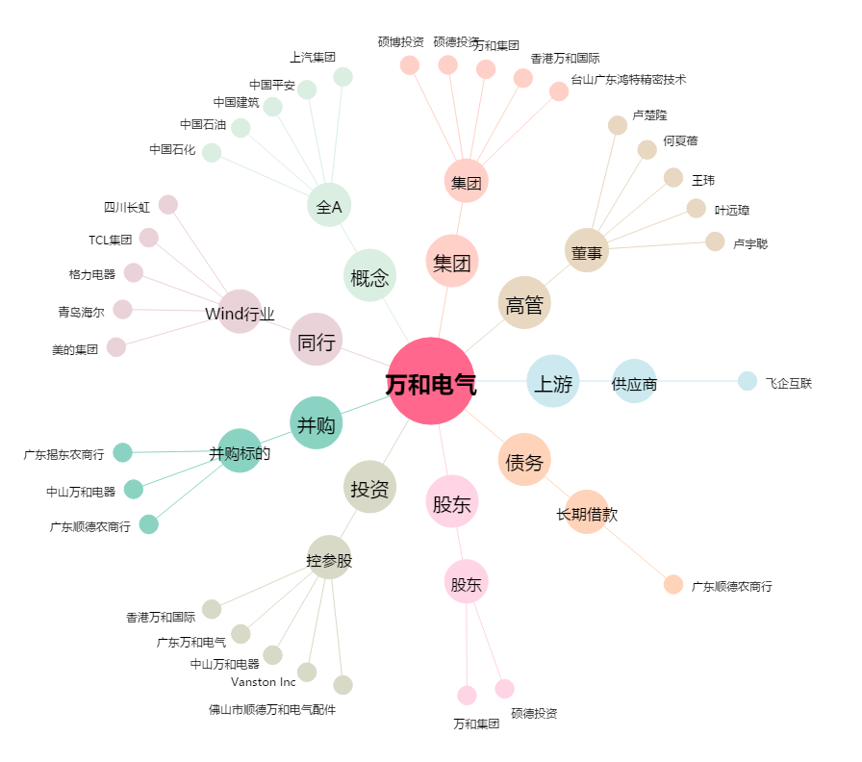
万和电气[002543.SZ] - 关系概览图

